一括送信CSV入力例
No(必須)※1から連番で記入 | 送信先1_署名順(必須) | 送信先1_法人名 | 送信先1_担当者(必須) | 送信先1_メールアドレス(必須) | 送信先１_SMS | 送信先１_電話番号取得日 | 送信先1_コメント(200字以内) | 送信先1_署名方法(1:実印タイプ 2:契約印タイプ)(必須) | 送信先1_アクセスコード(半角英数字記号40字以内) | 送信先１_アクセスコード送信先SMS電話番号 | 送信先1_署名者変更許可(1:許可する) | 送信先１_画像埋め込み(1:必要) | 送信先１_ファイル添付(1:依頼する) | 送信先１_ファイル添付必須(1:必須) | 送信先１_ファイル添付依頼コメント | 送信先2_署名順(必須) | 送信先2_法人名 | 送信先2_担当者(必須) | 送信先2_メールアドレス(必須) | 送信先2_コメント(200字以内) | 送信先2_署名方法(1:実印タイプ 2:契約印タイプ)(必須) | 送信先2_アクセスコード(半角英数字記号40字以内) | 送信先2_署名者変更許可(1:許可する) | ～※ここには送信先3、4の項目もあります～ | 契約／取引日 | 契約満了日 | 契約／取引金額 | 保管場所 | 備考１ | 備考２ | 備考３
1 | 1 |  | 自社 | 自社@xxx.com | 09011112222 |  |  | 2 |  | 09011112222 | 1 | 1 | 1 | 1 |  | 2 |  | A社様 | A社@xxx.com |  | 2 |  |  |  | 2021-01-01 | 2021-12-31 | 10,000 | ×× | ●● | ■■ | ▲▲
2 | 1 |  | 自社 | 自社@xxx.com |  |  |  | 2 |  |  |  |  |  |  |  | 2 |  | B社様 | B社@xxx.com |  | 2
3 | 1 |  | 自社 | 自社@xxx.com |  |  |  | 2 |  |  |  |  |  |  |  | 2 |  | C社様 | C社@xxx.com |  | 2
4 | 1 |  | 自社 | 自社@xxx.com |  |  |  | 2 |  |  |  |  |  |  |  | 2 |  | D社様 | D社@xxx.com |  | 2
文書詳細情報内に入力した情報が自動反映されます
 |  |  |  |  |  |  |  |  |  |  |  |  |  |  |  |  |  |  |  |  |  |  |  |  | ↑必要に応じて入力します↑
一括送信の為、必要数分を連番にします | 署名順設定です |  | 送信先名を入力 | 送信先1のメールアドレスです | SMS送信する電話番号です |  | 署名依頼メール本文内に反映されます | 署名依頼方式を選択します | 相手が文書を確認する際にパスワード入力を必要とします | アクセスコードをSMSで送信したい場合、電話番号を入力します | 相手側で、署名依頼を転送できるか設定します | 署名相手に画像添付を求める設定です | ファイル添付を依頼する際に設定します | ファイル添付を「必須」にします |  | 署名順設定です |  | 送信先名を入力 | 送信先2のメールアドレスです |  | 署名依頼方式を選択します |  |  | 送信先2～4は必要に応じて入力します | YYYY/MM/DDで入力 | YYYY/MM/DDで入力
（上記例では4通送信） | 署名順「1」という意味合い |  | 例：ここでは自社 | 例：自社-他社 の二社間の場合、ここは自社アドレスにしておきます | CSVファイル上で先頭の0が消える場合は、 |  | 例：○●までにお願いします | 例：今回は「契約印タイプ」での依頼を行うため、「2」 | ここに入力したパスコードが無いと署名依頼を受け取った相手は | CSVファイル上で先頭の0が消える場合は、 | ここで「1」入力して許可しておくと、 | ここで「1」入力して送信すると、 | ここで「1」入力して送信すると、 | 「1」を設定するとファイル添付を必須化することが出来、 |  | 署名順「2」という意味合いの2です |  | 例：ここでは相手先 | 例：自社-他社 の二社間の場合、ここは他社アドレスにしておきます |  | 例：今回は「契約印タイプ」での依頼を行うため、「2」 |  |  | ※二社間署名の際は何も入力しません
 | 1の方の署名が終わると2の方に |  |  |  | 0の前に(') コーテーションを付けてください |  |  |  | 文書を確認できません。 | 0の前に(') コーテーションを付けてください | 署名依頼を受け取った相手側で、 | 署名依頼を受け取った相手側で、 | 署名依頼を受け取った相手側で、 | ファイル添付がない場合は、エラーになります。
送信イメージ）
連番1：自社-A社
連番2：自社-B社
連番3：自社-C社
連番4：自社-D社
※二社間署名を別途4社へ送信
 | 署名依頼メール通知が流れます |  |  |  |  |  |  |  | アクセスコードは送信されませんので、別手段で相手へお伝え下さい |  | 自分で署名するか、他担当者へ依頼（転送） | 署名時に画像埋め込みが必須になります。 | 署名時にファイル添付が必須になります。 | この項目をブランクにした場合は、
SMS送信機能（有料オプション）
利用時の方のみ項目が追加されています
これがある場合は
E列 もしくはF列のどちらかを入力します
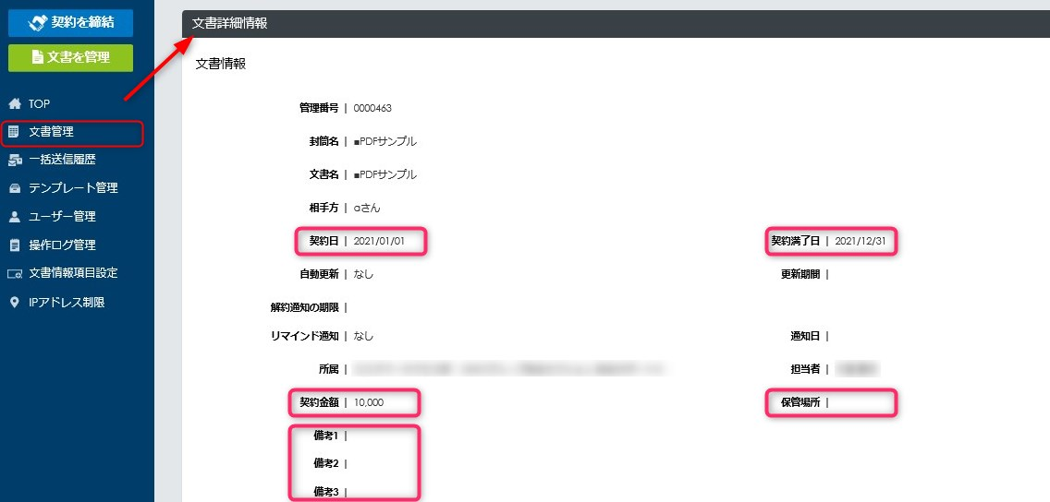
 |  |  |  |  |  |  |  |  |  |  | するかを選択できるようになります | 運転免許証などの画像を求める場合などは |  | ファイル添付は「任意」となります。
 |  |  |  |  |  |  |  |  |  |  |  | コメント欄などを活用して表面、裏面両方の
 |  |  |  |  |  |  |  |  |  |  |  | 添付を求めるなどお伝え頂くとよいでしょう
↑本人確認書類添付機能（有料オプション）利用時の方のみ項目が追加されています↑

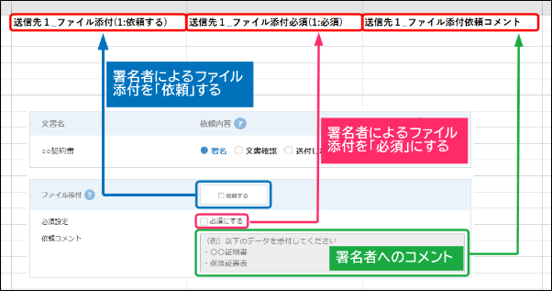
※当ファイルはあくまで入力項目の説明のサンプルです。
※送信にはご利用頂けませんのでご留意ください

